상품제안서
맞춤제작 아크릴 냉장고 마그넷 | 상품코드: S47072

 |  |  |  |  |  |  | 02-713-8555 | www.synergygift.co.kr
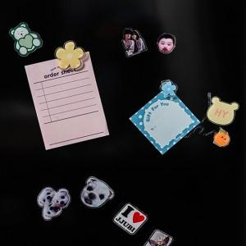 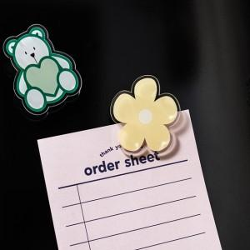

【상세/제작정보】

【인쇄/포장옵션】 | 풀칼라 / OPP(비닐)

【공급단가】 | 수량 | 100~ | 300~ | 500~ | 1,000~ | 3,000~
*VAT별도 | 2T | 1,430원 | 1,350원 | 1,280원 | 1,250원 | 1,230원
 | 3T | 1,820원 | 1,720원 | 1,630원 | 1,590원 | 1,560원
 | 5T | 2,340원 | 2,210원 | 2,100원 | 2,050원 | 2,010원

【상품 URL】 | https://www.synergygift.co.kr:443/src/goods_detail.php?gdno=47072

